상품제안서
고혈압예방 저염식습관 저염숟가락 1P | 상품코드: S12670

 |  |  |  |  |  |  | 02-713-8555 | www.synergygift.co.kr
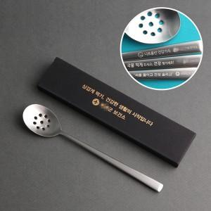

【상세/제작정보】

【인쇄/포장옵션】 | 레이저 / 포장불가능

【공급단가】 | 수량 | 100~ | 200~ | 500~ | 1,000~ | 3,000~
*VAT별도 | 단가 | 3,380원 | 3,320원 | 3,250원 | 3,120원 | 2,980원

【상품 URL】 | https://www.synergygift.co.kr:443/src/goods_detail.php?gdno=3435

